2分講座
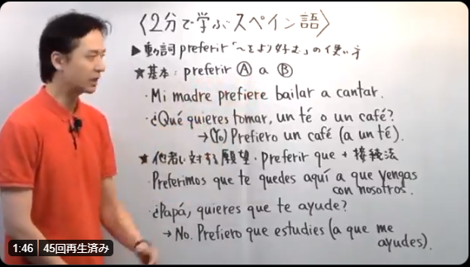
cada vez que |  |  |  |  |  |  |  | Lo を使った形容詞の強調構文
 | cada vez que + 直接法 |  |  |  |  |  |  |  | 通常の文章: muy 形容詞 (とても～だ)
 | ～する度に…する/していた |  |  |  |  |  |  |  |  | El hotel de la playa es muy caro
 |  | Cada vez que vor al pueblo, visito a mis primos.(現在の習慣) |  |  |  |  |  |  |  | La acriz es muy guappa.
 |  | Cada vez que viajaba al extrajero, perdía algo.(過去の習慣) |  |  |  |  |  |  |  | Los chicos son muy inteligentes

 | cada vez que + 接続法 |  |  |  |  |  |  |  | 強調の文章: No sabes lo 形容詞 que es/son + 主語
 | (これから)～する度に…するだろう(未来) |  |  |  |  |  |  |  |  | No sabes lo caro que es el hotel de la playa.
 |  | Cada vez que (yo) salga de casa, cerraré la puerta con llave. |  |  |  |  |  |  |  | No te puedes imaginar lo guapa que es la actriz.
 |  | Corrígeme cada vez que me equivoque. |  |  |  |  |  |  |  | A todo el mundo le sorprende lo inteligentes que son los chicos.

未来完了形 |  |  |  |  |  |  |  | 動詞 permitir / prohibir を使う
 | (…の頃には)～し終わっていただろう |  |  |  |  | haber |  |  | permitir + 不定詞/que接続 : ～を許可する
 |  | (Yo) Habré teminado la tarea para las seis. |  |  |  | habré | habremos |  |  | Mis padres me permiten usar su coche.
 |  | Es muy tarde Cuando lleguemos, todos ya se habrán ido. |  |  |  | habrás | habréis |  |  | Mis padres me permiten que (yo) use su coche.
 |  |  |  |  |  | habra | habrán
 | ～しただろう(過去の出来事に対する推量) |  |  |  |  |  |  |  | prohibir + 不定詞/que接続 : ～を禁止する
 |  | No encuentro las llaves. ¿Dónde las habré dejado? |  |  |  |  |  |  |  | El profesor nos prohíbe hablar durante la clase.
 |  | No voy porque ya casi es de noche y la mayoría de las tiendas ya habrán cerrado. |  |  |  |  |  |  |  | El profesor nos prohíbe que (nosotras) hablemos durante la clase.

動詞 llevar / acompañar を使い分ける |  |  |  |  |  |  |  |  | ※Está permitido/prohibido + 不定詞 : ～することは許可/禁止されている
 | llevar a 人 + a 場所 : 人を～に連れて行く |  |  |  |  |  |  |  |  | Está (permitido/prohibido) fumar en esta zona.
 |  | Laura llevó a su hermana al museo.
 |  | Mi padre me llevará al estadio hoy porque (él) quiere ver el partido conmigo. |  |  |  |  |  | 否定命令形を使ってみる(tú)
 |  |  |  |  |  |  |  |  | 否定命令形の作り方
 | acomoañar a 人 + a 場所 : 人のお供をする |  |  |  |  |  |  |  | 1 | venir 現在形 yo vengo |  |  | vengo
 |  | Laura acompañó a su hermana al museo. |  |  |  |  |  |  | 2 | -o を消す |  |  | veng-
 |  | Mi padre me acompañará al cine después del partido. Hay una película que quiero ver. |  |  |  |  |  |  | 3 | -ar → -e/ -er・-ir → -a に変換 |  |  | venga
 |  |  |  |  |  |  |  |  | 4 | Noを付けて、 tú の活用にする |  |  | No vengas | 来ないで!
～が怖い を表す表現
 | dar miedo a 人 : ～が 人 に恐怖を与える ※gustar系表現 |  |  |  |  |  |  |  | 代名詞は動詞の直前に置く
 |  | Me da miedo a (la altura/subir a un lugar alto) |  |  |  |  |  |  |  | Comprarlo |  | No lo compres |  | それを買わないで
 |  | A mi hijo le dan miedo los perros grandes. |  |  |  |  |  |  |  | Levantarse |  | No te levantes |  | 起きないで
 |  |  |  |  |  |  |  |  |  | No devolvérmelo |  | No me lo devuelvas |  | 私にそれを返却しないで
 | tener miedo a/de + 名詞/不定詞: ～が怖い ※人が主語 |  |  |  |  |  |  |  |  | No abrirlo |  | No lo abras |  | それを開けないで
 |  | (Le) Tengo miedo a (la altura/ subir a un lugar alto.)
 |  | La mayoría de la gente tiene miedo de hablar en público. |  |  |  |  |  | 未来形を使った推量
 |  |  |  |  |  |  |  |  | 未来形 → 現在の事柄の推量
el que ～ / los que ～ |  |  |  |  |  |  |  |  |  | ¿Qué hora es? |  | Serán las seis.
 | el/los que ～ : ～する/である人、人々、男性、男性たち |  |  |  |  |  |  |  |  | Por su aspecto el chico tendrá unos 20 años.
 |  | El que está cantando es mi actor favorito.
 |  | Pienso invirar a los que quieranir. |  |  |  |  |  |  | 未来完了形 → 過去の出来事の推量(haber + 過去分詞) |  |  |  |  | haber
 |  |  |  |  |  |  |  |  |  | ¿Dónde están mis gafas? |  |  |  | habré | habremos | gafas 眼鏡
 | 例外/ el/los que ～ : ～する/である + 男性名詞 |  |  |  |  |  |  |  |  |  | No sé, las habrás dejado en el dormitorio. |  |  | habrás | habréis | dormitorio 寝室
 |  | Mi coche está en el garaje. El que está en la calle es de mi vecino. |  |  |  |  |  |  |  | Creo que no vamos por la ruta correcta, |  |  |  | habra | habrán | ruta 道筋、ルート
 |  | ¿Qué libros vas a comprar? Voy a comprar los que vimos ayer. |  |  |  |  |  |  |  |  | nos habremos equivocado en algún cruce. |  |  |  |  | cruce 交差点

Es 形容詞 + 不定詞 ～することは 形容詞 だ |  |  |  |  |  |  |  | Es 形容詞 que + 接続法/直説法
 | es 形容詞 + 不定詞 (一般的な事柄) |  |  |  |  |  |  |  | <基本ルール> es 形容詞 que + 接続法
 |  | Es importante aprender a escuchar a los demás. |  |  |  |  |  |  |  | Es bueno que los hijos jueguen en el parque
 | es 形容詞 que + 接続法 (主語を限定) |  |  |  |  |  |  |  |  | Es recomendable que (tú) siempre lleves el pasaporte contigo.
 |  | Es bueno que (tú) voyas a recogerlo a la Policía. |  |  |  |  |  |  | 例外パターン Es "明らかを表す形容詞" que + 直説法
 |  | Es mejor que se suspendan las clases en esta situación. |  |  |  |  |  |  |  | Es obvio que a José no le cae bien el nuevo jefe.
 | ※sería 形容詞 que + 接続法 (控え目な表現) |  |  |  | ser : 可能表現 |  |  |  |  | Es evidente que Ana aprobará el examen.
 |  | Sería importante que (tú) visitaras más a tus padres. |  |  |  | visiraras visitar 接続法過去 |  |  |  | ※その他の"明らか"を意味する形容詞
 |  |  |  |  |  |  |  |  |  | ⇨ ser : | seguro,indudable,cierto 等
(No) Es que ～の使い方 |  |  |  |  |  |  |  |  |  | ⇨ estar : | claro, demostrado 等
 | Es que + 直説法 : ～というのも… (言い訳など)
 |  | ¿Por qué no fuiste al trabajo ayel? - Es que tenía un poco de fiebre. |  |  |  |  | fiebre 熱 | cambiar de + 名詞 を使う
 | No es que + 接続法 : ～という訳ではない |  |  |  |  |  |  |  | cambiar + 名詞 : ～を変える、切り替える、交換する
 |  | No es que no me guste el fútbol, pero no suelo verlo en la tele. |  |  |  |  | tele テレビ |  |  | Alugunos políticos trabajan para cambiar la sociedad.
 |  | No es que (yo) no tenga dinero, sino que no me apetece ir. |  |  |  |  | apetecer 望む、欲する |  |  | Quiero cambiar la camiseta por la tuya. |  |  |  |  |  | colusión |  | 共謀
 |  | お金がない訳ではなく、行きたくないのです(私を行く気分にさせない) |  |  |  |  |  |  | cambiar de + 名詞 : ～を替える |  |  |  |  |  |  | varado |  | 無一文の
 |  |  |  |  |  |  |  |  |  | Hace mucho ruido aquí. Quiero cambiar de mesa. |  |  |  |  |  | colegiatura |  | 奨学金
継続の動詞 [llevar / seguir] の使い分け |  |  |  |  |  |  |  |  |  | Mi padre cambió de trabajo hace dos meses. |  |  |  |  |  | pupitre |  | 勉強机
 | llevar + 期間 ↔ 現在分詞 : ～して…の期間だ |  |  |  |  |  |  |  |  | He cambiado de idea. Hoy me quedo en casa. |  |  |  |  |  | subvención |  | 助成金
 |  | Mi hijo lleva practicando karate dos años. |  |  |  |  |  |  |  |  |  |  |  |  |  | jurista |  | 法律家
 |  | Ya lleva dos días lloviendo. Es preocpante. |  |  |  |  |  | 時間とともに使われる前置詞 |  |  |  |  |  |  |  | nexo |  | 繋がり
 | seguir + 現在分詞 : ～し続けている |  |  |  |  |  |  |  | durante + 期間 : ～の間 ※porもOK |  |  |  |  |  |  | edil |  | 市会議員
 |  | ¿Dónde trabajas ahora? - Sigo trabajando en la misma empresa que antes. |  |  |  |  |  |  |  | Ayer estuve en la biblioteca durante dos horas |  |  |  |  |  | matorral |  | 茂み、藪
 |  | Yo vivo en otra ciudad, pero algunos amigos siguen viviendo en el pueblo. |  |  |  |  |  |  |  |  |  |  |  |  |  | presidio |  | 牢屋
 |  |  |  |  |  |  |  |  | en/durante de + 期間 : ～で |  |  |  |  |  |  | perpetuo |  | 永久の
gustar系の訳し方 |  |  |  |  |  |  |  |  |  | El edificio se construirá en (=dentro de) dos meses. |  |  |  |  |  | nefasta |  | 災いをもたらす
 | gustar系とは… 人が間接目的語(me,te.le.nos,os,les等)で登場する文章のこと |  |  |  |  |  |  |  |  |  |  |  |  |  |  | aborrecible |  | 非常に嫌な
 |  | A Jorge le gusta estar con sus amigos. |  |  |  |  |  |  | para + 期限 : ～までに / hasta + 期限 : ～まで |  |  |  |  |  |  | lamer |  | 舐める
 | 分かりやすい訳し方は 間接目的語から訳す(彼は…/私は…) |  |  |  |  |  |  |  |  | Esta tarea es para el viernes.
 |  | Me alegra la noticia. | 私は… |  |  |  |  |  |  | Ayer trabajé hasta las once de la noche. |  |  |  |  |  | ponerse | de pie | 立ち上がる
 |  | A mi padre ya no le queda mucho pelo. |  | 父は… |  | pelo 頭髪、毛 |  |  |  |  |  |  |  |  |  |  | en cuclillas | しゃがむ
 |  | Nos preocpa que mi hijo trabaje demasiado. |  |  | 私達は… |  |  | ir/ irse の違い |  |  |  |  |  |  |  |  | de rodillas | ひざまづく
 |  |  |  |  |  |  |  |  | ir a + 場所 : ～にしに行く (目的地を強調) |  |  |  |  |  |  |  | de puntillas | つま先立ち
先行詞が否定語の関係詞節の作り方 |  |  |  |  |  |  |  |  |  | El autobús va a la playa. |  |  |  |  |  |  | boca arriba | 仰向け
 | 通常パターン: 先行詞 que + 直説法 |  |  |  |  |  |  |  | irse : その場所から居なくなる(不在にすることを強調) |  |  |  |  |  |  |  | boca abajo | うつ伏せ
 |  | Hay mucha gente < que apende español > |  |  |  |  |  |  |  | Me voy (a casa), que ya es tarde. |  |  |  |  |  |  | en jarras | 両手を腰に当てる
 | 先行詞が否定語 : 先行詞 que + 接続法 |  |  |  |  |  |  |  |  | Me voy de casa. Ya no quiero vivir con mi hermana. |  |  |  |  |  | incorporarse |  | 上体を起こす
 |  | No hay nadie < que cante tan bien como tú > |  |  |  |  |  |  |  |  |  |  |  |  |  | agacharse |  | 身を屈める
 |  | Hay pocos libros < que me interesen > en la biblioteca. |  |  |  |  |  | No…, pero sí ～ 「…ない、だけど～だ」 |  |  |  |  |  |  |  | desperezarse |  | 伸びをする
 |  | No tengo ningún amigo < que haya estado en Suiza >. |  |  |  |  |  |  | 基本の作り方
 |  |  |  |  |  |  |  |  |  | No bebo cerveza, pero sí (bebo) vino.
目的を表す前置詞 a の使い方 |  |  |  |  |  |  |  |  | その他のパターン
 | ～するために : 前置詞 para + 不定詞 |  |  |  |  |  |  |  |  | A mi mujer no le gusta cocinar, pero a mí sí.
 |  | Estudio mucho español para hablar con mis amigos. |  |  |  |  |  |  |  | Nunca he estado en España, pero sí en Latinoamérica.
 |  |  |  |  |  |  |  |  |  | Sincemente no me gusta el fútbol, pero sí que me gusta ver las finales.
 | 例外: 移動を表す動詞 + a + 不定詞 ※paraを使ってもOK
 |  | Voy a Ginza a ver una película mañana. |  |  |  |  |  | Ojalá 「～しますように」の使い方
 |  | Ahora bajamos a la calle a comparar el periódico. |  |  |  |  |  |  | Ojalá + 接続法現在 : ～しますように (実現可能性有)
 |  | Ellos han venido aquí a hablar conmigo. |  |  |  |  |  |  |  | Ojalá termine todo esto pronto.
 |  | ※その他の移動を表す動詞 : subir correr pasar等 |  |  |  |  |  |  |  | Ojalá mi marido consiga el trabajo.

意見を表す3つの副詞を学ぶ |  |  |  |  |  |  |  |  | Olalá + 接続法過去 : ～ならいいのになぁ (実現可能性無し)
 | para mí : 私にとって |  |  |  |  |  |  |  |  | Ojalá hiciera buen tiempo hoy.
 |  | Para mí, Jorge es el mejor profesor de español. |  |  |  |  |  |  |  | Ojalá Steve Jobs estuviera vivo.
 | en mi opinión : 私の意見では |  |  |  |  |  |  |  |  | Ojalá (yo) fuera más alto.
 |  | En mi opinión, Japón necesita mejorar su educación sexual.
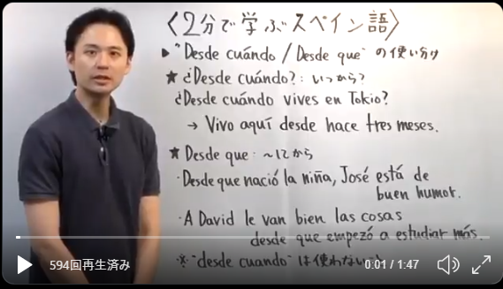
 | desde mi punto de vista : 私の見解では
 |  | Desde mi punto de vista, la primavera es la mejor época para realizar eventos al aire libre.
 |  | ※al aire libre 屋外で

ウユニ旅行2
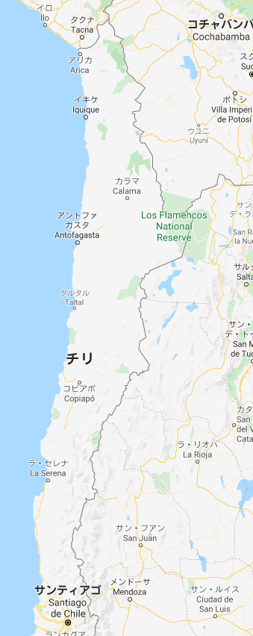
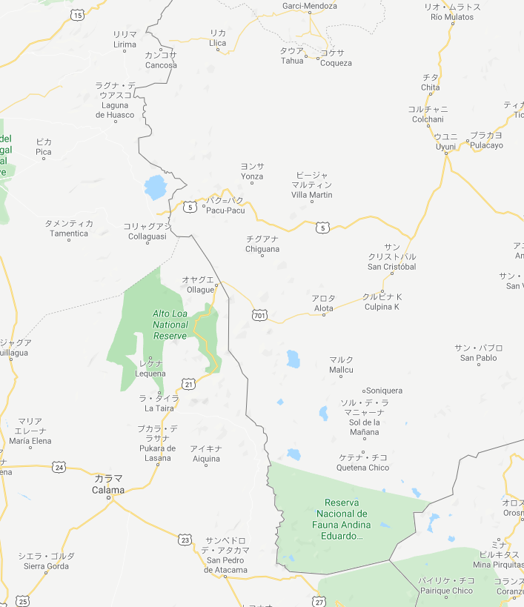

ウユニ塩湖

2泊3日ツアー

